关系图
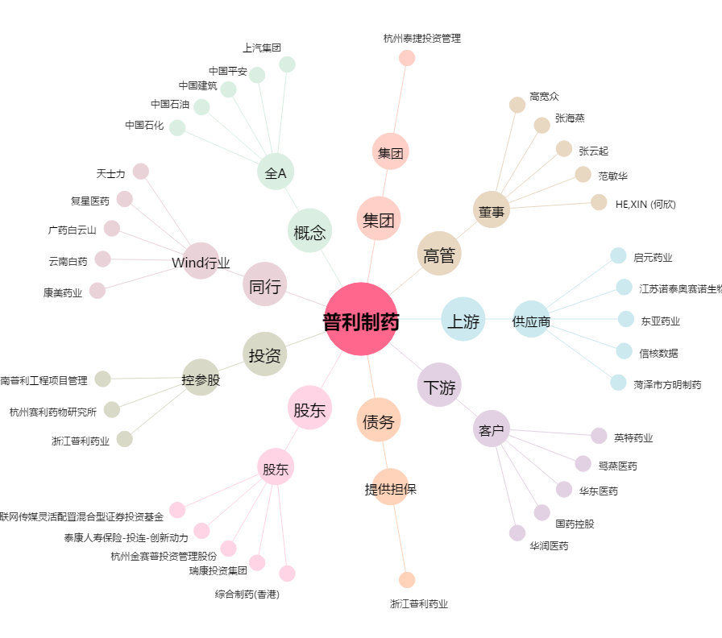
普利制药[300630.SZ] - 关系概览图

